Premisas
CLASIFICACIÓN DE ACUERDO CON LA CONFIDENCIALIDAD |  |  | CLASIFICACIÓN DE ACUERDO CON LA INTEGRIDAD |  | CLASIFICACIÓN DE ACUERDO CON LA DISPONIBILIDAD
INFORMACION PUBLICA RESERVADA (A) | Información disponible sólo para un proceso de la entidad y que en caso de ser conocida por terceros sin autorización puede conllevar un impacto negativo de índole legal, operativa, de pérdida de imagen o económica. |  | A (ALTA) | Información cuya pérdida de exactitud y completitud puede conllevar un impacto negativo de índole legal o económica, retrasar sus funciones, o generar pérdidas de imagen severas de la entidad. | 1 (ALTA) | La no disponibilidad de la información puede conllevar un impacto negativo de índole legal o económica, retrasar sus funciones, o generar pérdidas de imagen severas a entes externos.
INFORMACION PUBCLICA CLASIFICADA (M) | Información disponible para todos los procesos de la entidad y que en caso de ser conocida por terceros sin autorización puede conllevar un impacto negativo para los procesos de la misma. Esta información es propia de la entidad o de terceros y puede ser utilizada por todos los funcionarios de la entidad para realizar labores propias de los procesos, pero no puede ser conocida por terceros sin autorización del propietario. |  | M (MEDIA) | Información cuya pérdida de exactitud y completitud puede conllevar un impacto negativo de índole legal o económica, retrasar sus funciones, o generar pérdida de imagen moderado a funcionarios de la entidad. | 2 (MEDIA) | La no disponibilidad de la información puede conllevar un impacto negativo de índole legal o económica, retrasar sus funciones, o generar pérdida de imagen moderado de la entidad.
INFORMACION PÚBLICA (B) | Información que puede ser entregada o publicada sin restricciones a cualquier persona dentro y fuera de la entidad, sin que esto implique daños a terceros ni a las actividades y procesos de la entidad. |  | B (BAJA) | Información cuya pérdida de exactitud y completitud conlleva un impacto no significativo para la entidad o entes externos. | 3 (BAJA) | La no disponibilidad de la información puede afectar la operación normal de la entidad o entes externos, pero no conlleva implicaciones legales, económicas o de pérdida de imagen.
NO CLASIFICADA | Activos de Información que deben ser incluidos en el inventario y que aún no han sido clasificados, deben ser tratados como activos de INFORMACIÓN PUBLICA RESERVADA. |  | NO CLASIFICADA | Activos de Información que deben ser incluidos en el inventario y que aún no han sido clasificados, deben ser tratados como activos de información de integridad ALTA. | NO CLASIFICADA | Activos de Información que deben ser incluidos en el inventario y que aún no han sido clasificados, deben ser tratados como activos de información de disponibilidad ALTA.

Tipo: Define el tipo al cual pertenece el activo. Para este campo se utilizan los siguientes valores:
Información: Corresponden a este tipo datos e información almacenada o procesada física o electrónicamente tales como: bases y archivos de datos, contratos, documentación del sistema, investigaciones, acuerdos de confidencialidad, manuales de usuario, procedimientos operativos o de soporte, planes para la continuidad del negocio, acuerdos sobre retiro y pruebas de auditoría, entre otros.
Software: Software de aplicación, interfaces, software del sistema, herramientas de desarrollo y otras utilidades relacionadas.
Recurso humano: Aquellas personas que, por su conocimiento, experiencia y criticidad para el proceso, son consideradas activos de información.
Servicio: Servicios de computación y comunicaciones, tales como Internet, páginas de consulta, directorios compartidos e Intranet.
Hardware: Equipos de cómputo y de comunicaciones que por su criticidad son considerados activos de información, no sólo activos fijos.
Otros: activos de información que no corresponden a ninguno de los tipos descritos anteriormente pero deben ser valorados para conocer su criticidad al interior del proceso.
 | Ejemplo:
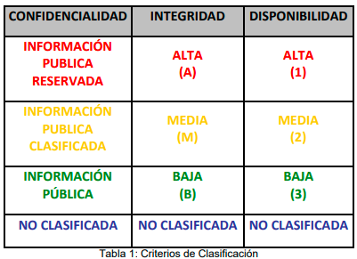
 |  | NIVEL DE CRITICIDAD
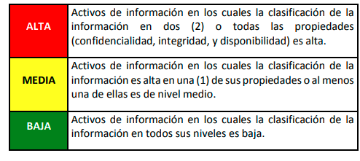

 |  |  |  |  |  |  |  | Información Pública Reservada
 |  |  |  |  |  |  |  | Información Pública Clasificada
 |  |  |  |  |  |  |  | Información Pública
 |  |  |  |  |  |  |  | No Clasificada

 |  |  |  |  |  |  | Gestión comercial
 |  |  |  |  |  |  | Gestión del servicio
 |  |  |  |  |  |  | Gestión integral
 |  |  |  |  |  |  | Gestión de adquisición de bienes y servicios
 |  |  |  |  |  |  | Gestión de la comunicación
 |  |  |  |  |  |  | Gestión jurídica
 |  |  |  |  |  |  | Gestión financiera
 |  |  |  |  |  |  | Gestión administrativa
 |  |  |  |  |  |  | Gestión de TI
 |  |  |  |  |  |  | Gestión de la estrategia institucional
 |  |  |  |  |  |  | Gestión de proyectos - PMO
 |  |  |  |  |  |  | Gestión del riesgos y continuidad
 |  |  |  |  |  |  | Gestión del capital humano
 |  |  |  |  |  |  | Gestión del conocimiento e innovación
 |  |  |  |  |  |  | Gestión de la arquitectura empresarial
 |  |  |  |  |  |  | Seguimiento, control y evaluación a la gestión

